Sheet1
 |  | 字段11 | 字段12 | 字段13_文本 | 字段13_链接
 |  | 酒店回复 | 小店每天最开心的事莫过看到亲的好评，亲的好评就像是清泉一样滋润我们的心田，小店会更加的珍惜亲的好评，不断的改进自己，完善自己，力求让小店的服务做得更好，店铺做得更大，也是为了让亲能够更好的更快的买到自己的喜欢的宝贝。你的好评就是对我们最大的肯定和鼓励，希望亲再次关顾我们的店铺，检验小店的进步。 | 展开
 |  | 酒店回复 | 小店每天最开心的事莫过看到亲的好评，亲的好评就像是清泉一样滋润我们的心田，小店会更加的珍惜亲的好评，不断的改进自己，完善自己，力求让小店的服务做得更好，店铺做得更大，也是为了让亲能够更好的更快的买到自己的喜欢的宝贝。你的好评就是对我们最大的肯定和鼓励，希望亲再次关顾我们的店铺，检验小店的进步。 | 展开
 |  | 酒店回复 | 小店每天最开心的事莫过看到亲的好评，亲的好评就像是清泉一样滋润我们的心田，小店会更加的珍惜亲的好评，不断的改进自己，完善自己，力求让小店的服务做得更好，店铺做得更大，也是为了让亲能够更好的更快的买到自己的喜欢的宝贝。你的好评就是对我们最大的肯定和鼓励，希望亲再次关顾我们的店铺，检验小店的进步。 | 展开
 |  | 酒店回复 | 小店每天最开心的事莫过看到亲的好评，亲的好评就像是清泉一样滋润我们的心田，小店会更加的珍惜亲的好评，不断的改进自己，完善自己，力求让小店的服务做得更好，店铺做得更大，也是为了让亲能够更好的更快的买到自己的喜欢的宝贝。你的好评就是对我们最大的肯定和鼓励，希望亲再次关顾我们的店铺，检验小店的进步。 | 展开 |  | 月份 | 评价数量
 |  | 酒店回复 | 小店每天最开心的事莫过看到亲的好评，亲的好评就像是清泉一样滋润我们的心田，小店会更加的珍惜亲的好评，不断的改进自己，完善自己，力求让小店的服务做得更好，店铺做得更大，也是为了让亲能够更好的更快的买到自己的喜欢的宝贝。你的好评就是对我们最大的肯定和鼓励，希望亲再次关顾我们的店铺，检验小店的进步。 | 展开 |  | 2022-01-01 | 76
2022年3月8日发布 | 有用 | 酒店回复 | 小店每天最开心的事莫过看到亲的好评，亲的好评就像是清泉一样滋润我们的心田，小店会更加的珍惜亲的好评，不断的改进自己，完善自己，力求让小店的服务做得更好，店铺做得更大，也是为了让亲能够更好的更快的买到自己的喜欢的宝贝。你的好评就是对我们最大的肯定和鼓励，希望亲再次关顾我们的店铺，检验小店的进步。 | 展开 |  | 2022-02-01 | 84
2022年3月8日发布 | 有用 | 酒店回复 | 小店每天最开心的事莫过看到亲的好评，亲的好评就像是清泉一样滋润我们的心田，小店会更加的珍惜亲的好评，不断的改进自己，完善自己，力求让小店的服务做得更好，店铺做得更大，也是为了让亲能够更好的更快的买到自己的喜欢的宝贝。你的好评就是对我们最大的肯定和鼓励，希望亲再次关顾我们的店铺，检验小店的进步。 | 展开 |  | 2022-03-01 | 41
2022年3月7日发布 | 有用 | 酒店回复 | 简单的话语，入心的是欣喜，是吉言，是执着难免。我们定会在好评的道路上勇往直前。雅怡酒店定会为亲带来更好的入住体验，欢迎亲前来检验!
2022年3月7日发布 | 有用 | 酒店回复 | 尊敬的顾客您好，非常感谢您的反馈，由我们工作方面的瑕疵，不能让您满意，我们深感抱歉!我们一定会采取有效措施进行改善的，期待您能再次光临，看到我们进一步的改变，祝您工作顺利、生活愉快~（
2022年3月6日发布 | 有用 | 酒店回复 | 入住我们酒店也是有接送站的哦！亲！如果需要接送可以联系前台电话咨询更多详情。希望下次可以给亲带来带来更好的体验，小店也希望获得亲更高的评价
2022年3月5日发布 | 有用 | 酒店回复 | 观一场梦里花落，尝一次美味佳肴，听一段少年往事，感一下他人日记，报一次到，灌一点水，抒一下情，道一声好。感谢小可爱的点评分享，愿您天天快乐!
2022年3月4日发布 | 有用 | 酒店回复 | 观一场梦里花落，尝一次美味佳肴，听一段少年往事，感一下他人日记，报一次到，灌一点水，抒一下情，道一声好。感谢小可爱的点评分享，愿您天天快乐!
2022年3月4日发布 | 有用 | 酒店回复 | 观一场梦里花落，尝一次美味佳肴，听一段少年往事，感一下他人日记，报一次到，灌一点水，抒一下情，道一声好。感谢小可爱的点评分享，愿您天天快乐!
2022年3月3日发布 | 有用 | 酒店回复 | 尊敬的宾客：您好！感谢您 5 分的点评哦！每个城市总会有让人惦念的理由，每个季节 都有我们难舍的景色，每个酒店都有他们甜美而有温馨的回忆，希望雅怡会是您回忆里最 温馨最独特的那个！常回雅怡看看哦，祝：安好！
2022年3月3日发布 | 有用 | 酒店回复 | 多么焦急的等待就是为了看到现在的结果，亲的好评对小店来说是多么重要，它是对小店服务的肯定，更是对小店工作的默默支持，它不仅激发了小店追求更高标准的潜力，也是对小店最大的报酬，让小店感觉到一切的付出都是那么的值得，感谢亲的支持，相信小店会做的更好，因为有亲。也希望亲时刻记得有小店这样的一位期待者在期待亲的再次光临! | 展开
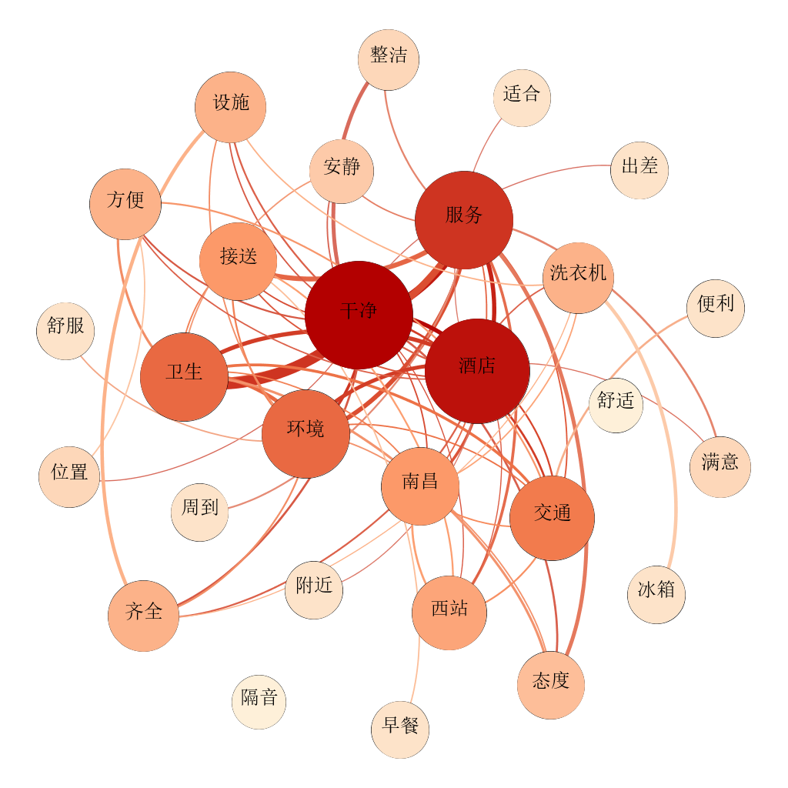
2022年3月3日发布 | 有用 | 酒店回复 | 简简单单的字体，是您满满的心意，是我们稳稳的幸福，别人拿不走，也擦不掉的成就感，我们感恩您轻轻敲击键盘时敲出的认可和满意，愿好运长相伴期待再来!
2022年3月3日发布 | 有用 | 酒店回复 | 简简单单的字体，是您满满的心意，是我们稳稳的幸福，别人拿不走，也擦不掉的成就感，我们感恩您轻轻敲击键盘时敲出的认可和满意，愿好运长相伴期待再来!
2022年3月3日发布 | 有用 | 酒店回复 | 尊敬的宾客：您好！感谢您 5 分的点评哦！每个城市总会有让人惦念的理由，每个季节 都有我们难舍的景色，每个酒店都有他们甜美而有温馨的回忆，希望雅怡会是您回忆里最 温馨最独特的那个！常回雅怡看看哦，祝：安好！
2022年3月3日发布 | 有用 | 酒店回复 | 多么焦急的等待就是为了看到现在的结果，亲的好评对小店来说是多么重要，它是对小店服务的肯定，更是对小店工作的默默支持，它不仅激发了小店追求更高标准的潜力，也是对小店最大的报酬，让小店感觉到一切的付出都是那么的值得，感谢亲的支持，相信小店会做的更好，因为有亲。也希望亲时刻记得有小店这样的一位期待者在期待亲的再次光临! | 展开
2022年3月3日发布 | 有用 | 酒店回复 | 尊敬的宾客：您好！感谢您 5 分的点评哦！每个城市总会有让人惦念的理由，每个季节 都有我们难舍的景色，每个酒店都有他们甜美而有温馨的回忆，希望雅怡会是您回忆里最 温馨最独特的那个！常回雅怡看看哦，祝：安好！
2022年3月30日发布 | 有用 | 酒店回复 | 尊敬的宾客：您好！感谢您 5 分的点评哦！每个城市总会有让人惦念的理由，每个季节都有我们难舍的景色，每个酒店都有他们甜美而有温馨的回忆，希望雅怡会是您回忆里最温馨最独特的那个！常回雅怡看看哦，祝：安好！
2022年3月2日发布 | 有用 | 酒店回复 | 尊敬的宾客： 您好！非常感谢您与我们分享了您的入住感受并给我们的工作提出了宝贵 的意见和建议！我们已经及时作出改进，此次没能给您留下完美回忆，期待下次能够全 都补上 （要给机会呀！）我们在努力，期待您见证！祝：一切顺利！ | 展开
2022年3月27日发布 | 有用 | 酒店回复 | 尊敬的宾客：您好！感谢您 5 分的点评哦！每个城市总会有让人惦念的理由，每个季节都有我们难舍的景色，每个酒店都有他们甜美而有温馨的回忆，希望雅怡会是您回忆里最温馨最独特的那个！常回雅怡看看哦，祝：安好！
2022年3月25日发布 | 有用 | 酒店回复 | 尊敬的宾客：您好！感谢您对雅怡酒店的鼓励与推荐！金奖银奖不如您的夸奖，金杯银 杯不如您的口碑，我们不会让您失望的！祝：万事如意！
2022年3月21日发布 | 有用 | 酒店回复 | 尊敬的宾客您好！给您带来不好的体验实在抱歉！酒店卫生都是严格按照标准进行打扫的，如果是走廊消毒水味道给您带来不适尽请体谅，疫情防控措施必须到位。如果是房间问题您可以联系前台，前台会通知相关负责人就房间问题进行拍照并及时给您更换房间 | 展开
2022年3月19日发布 | 有用 | 酒店回复 | 简单的话语，入心的是欣喜，是吉言，是执着难免。我们定会在好评的道路上勇往直前。雅怡酒店定会为亲带来更好的入住体验，欢迎亲前来检验!
2022年3月19日发布 | 有用 | 酒店回复 | 看到客官简单而又深厚的好评真的是好激动呢，而且还这么认可我们的服务，酒店的我们 。求为每位客官提供最为贴心细致的服务，为每位客官带来超值的体验。
2022年3月17日发布 | 有用 | 酒店回复 | 多么焦急的等待就是为了看到现在的结果，亲的好评对小店来说是多么重要，它是对小店服务的肯定，更是对小店工作的默默支持，它不仅激发了小店追求更高标准的潜力，也是对小店最大的报酬，让小店感觉到一切的付出都是那么的值得，感谢亲的支持，相信小店会做的更好，因为有亲。也希望亲时刻记得有小店这样的一位期待者在期待亲的再次光临! | 展开
2022年3月17日发布 | 有用 | 酒店回复 | 简单的话语，入心的是欣喜，是吉言，是执着难免。我们定会在好评的道路上勇往直前。雅怡酒店定会为亲带来更好的入住体验，欢迎亲前来检验!
2022年3月15日发布 | 有用 | 酒店回复 | 多么焦急的等待就是为了看到现在的结果，亲的好评对小店来说是多么重要，它是对小店服务的肯定，更是对小店工作的默默支持，它不仅激发了小店追求更高标准的潜力，也是对小店最大的报酬，让小店感觉到一切的付出都是那么的值得，感谢亲的支持，相信小店会做的更好，因为有亲。也希望亲时刻记得有小店这样的一位期待者在期待亲的再次光临! | 展开
2022年3月13日发布 | 有用 | 酒店回复 | 多么焦急的等待就是为了看到现在的结果，亲的好评对小店来说是多么重要，它是对小店服务的肯定，更是对小店工作的默默支持，它不仅激发了小店追求更高标准的潜力，也是对小店最大的报酬，让小店感觉到一切的付出都是那么的值得，感谢亲的支持，相信小店会做的更好，因为有亲。也希望亲时刻记得有小店这样的一位期待者在期待亲的再次光临! | 展开
2022年3月13日发布 | 有用 | 酒店回复 | 多么焦急的等待就是为了看到现在的结果，亲的好评对小店来说是多么重要，它是对小店服务的肯定，更是对小店工作的默默支持，它不仅激发了小店追求更高标准的潜力，也是对小店最大的报酬，让小店感觉到一切的付出都是那么的值得，感谢亲的支持，相信小店会做的更好，因为有亲。也希望亲时刻记得有小店这样的一位期待者在期待亲的再次光临! | 展开
2022年3月13日发布 | 有用 | 酒店回复 | 多么焦急的等待就是为了看到现在的结果，亲的好评对小店来说是多么重要，它是对小店服务的肯定，更是对小店工作的默默支持，它不仅激发了小店追求更高标准的潜力，也是对小店最大的报酬，让小店感觉到一切的付出都是那么的值得，感谢亲的支持，相信小店会做的更好，因为有亲。也希望亲时刻记得有小店这样的一位期待者在期待亲的再次光临! | 展开
2022年3月13日发布 | 有用 | 酒店回复 | 多么焦急的等待就是为了看到现在的结果，亲的好评对小店来说是多么重要，它是对小店服务的肯定，更是对小店工作的默默支持，它不仅激发了小店追求更高标准的潜力，也是对小店最大的报酬，让小店感觉到一切的付出都是那么的值得，感谢亲的支持，相信小店会做的更好，因为有亲。也希望亲时刻记得有小店这样的一位期待者在期待亲的再次光临! | 展开
2022年3月12日发布 | 有用 | 酒店回复 | 小店每天最开心的事莫过看到亲的好评，亲的好评就像是清泉一样滋润我们的心田，小店会更加的珍惜亲的好评，不断的改进自己，完善自己，力求让小店的服务做得更好，店铺做得更大，也是为了让亲能够更好的更快的买到自己的喜欢的宝贝。你的好评就是对我们最大的肯定和鼓励，希望亲再次关顾我们的店铺，检验小店的进步。 | 展开
2022年3月12日发布 | 有用 | 酒店回复 | 小店每天最开心的事莫过看到亲的好评，亲的好评就像是清泉一样滋润我们的心田，小店会更加的珍惜亲的好评，不断的改进自己，完善自己，力求让小店的服务做得更好，店铺做得更大，也是为了让亲能够更好的更快的买到自己的喜欢的宝贝。你的好评就是对我们最大的肯定和鼓励，希望亲再次关顾我们的店铺，检验小店的进步。 | 展开
2022年3月12日发布 | 有用 | 酒店回复 | 小店每天最开心的事莫过看到亲的好评，亲的好评就像是清泉一样滋润我们的心田，小店会更加的珍惜亲的好评，不断的改进自己，完善自己，力求让小店的服务做得更好，店铺做得更大，也是为了让亲能够更好的更快的买到自己的喜欢的宝贝。你的好评就是对我们最大的肯定和鼓励，希望亲再次关顾我们的店铺，检验小店的进步。 | 展开
2022年3月12日发布 | 有用 | 酒店回复 | 小店每天最开心的事莫过看到亲的好评，亲的好评就像是清泉一样滋润我们的心田，小店会更加的珍惜亲的好评，不断的改进自己，完善自己，力求让小店的服务做得更好，店铺做得更大，也是为了让亲能够更好的更快的买到自己的喜欢的宝贝。你的好评就是对我们最大的肯定和鼓励，希望亲再次关顾我们的店铺，检验小店的进步。 | 展开
2022年3月11日发布 | 有用 | 酒店回复 | 简简单单的字体，是您满满的心意，是我们稳稳的幸福，别人拿不走，也擦不掉的成就感，我们感恩您轻轻敲击键盘时敲出的认可和满意，愿好运长相伴期待再来!
2022年3月11日发布 | 有用 | 酒店回复 | 小店每天最开心的事莫过看到亲的好评，亲的好评就像是清泉一样滋润我们的心田，小店会更加的珍惜亲的好评，不断的改进自己，完善自己，力求让小店的服务做得更好，店铺做得更大，也是为了让亲能够更好的更快的买到自己的喜欢的宝贝。你的好评就是对我们最大的肯定和鼓励，希望亲再次关顾我们的店铺，检验小店的进步。 | 展开
2022年3月10日发布 | 有用 | 酒店回复 | 简简单单的字体，是您满满的心意，是我们稳稳的幸福，别人拿不走，也擦不掉的成就感，我们感恩您轻轻敲击键盘时敲出的认可和满意，愿好运长相伴期待再来!
2022年3月1日发布 | 有用 | 酒店回复 | 多么焦急的等待就是为了看到现在的结果，亲的好评对小店来说是多么重要，它是对小店服务的肯定，更是对小店工作的默默支持，它不仅激发了小店追求更高标准的潜力，也是对小店最大的报酬，让小店感觉到一切的付出都是那么的值得，感谢亲的支持，相信小店会做的更好，因为有亲。也希望亲时刻记得有小店这样的一位期待者在期待亲的再次光临! | 展开
2022年3月1日发布 | 有用 | 酒店回复 | 多么焦急的等待就是为了看到现在的结果，亲的好评对小店来说是多么重要，它是对小店服务的肯定，更是对小店工作的默默支持，它不仅激发了小店追求更高标准的潜力，也是对小店最大的报酬，让小店感觉到一切的付出都是那么的值得，感谢亲的支持，相信小店会做的更好，因为有亲。也希望亲时刻记得有小店这样的一位期待者在期待亲的再次光临! | 展开
2022年3月1日发布 | 有用 | 酒店回复 | 多么焦急的等待就是为了看到现在的结果，亲的好评对小店来说是多么重要，它是对小店服务的肯定，更是对小店工作的默默支持，它不仅激发了小店追求更高标准的潜力，也是对小店最大的报酬，让小店感觉到一切的付出都是那么的值得，感谢亲的支持，相信小店会做的更好，因为有亲。也希望亲时刻记得有小店这样的一位期待者在期待亲的再次光临! | 展开
2022年3月1日发布 | 有用 | 酒店回复 | 多么焦急的等待就是为了看到现在的结果，亲的好评对小店来说是多么重要，它是对小店服务的肯定，更是对小店工作的默默支持，它不仅激发了小店追求更高标准的潜力，也是对小店最大的报酬，让小店感觉到一切的付出都是那么的值得，感谢亲的支持，相信小店会做的更好，因为有亲。也希望亲时刻记得有小店这样的一位期待者在期待亲的再次光临! | 展开
2022年3月11日发布 | 有用 | 酒店回复 | 简简单单的字体，是您满满的心意，是我们稳稳的幸福，别人拿不走，也擦不掉的成就感，我们感恩您轻轻敲击键盘时敲出的认可和满意，愿好运长相伴期待再来!
2022年3月10日发布 | 有用 | 酒店回复 | 简简单单的字体，是您满满的心意，是我们稳稳的幸福，别人拿不走，也擦不掉的成就感，我们感恩您轻轻敲击键盘时敲出的认可和满意，愿好运长相伴期待再来!
2022年2月9日发布 | 有用 | 酒店回复 | 尊敬的宾客： 您好！非常感谢您对我们酒店如此的青睐和喜爱！前进的脚步永不停歇， 为了您的信赖，我们将更加坚持不懈，
2022年2月9日发布 | 有用 | 酒店回复 | 尊敬的宾客： 您好！非常感谢您对我们酒店如此的青睐和喜爱！前进的脚步永不停歇， 为了您的信赖，我们将更加坚持不懈，
2022年2月8日发布 | 有用 | 酒店回复 | 尊敬的宾客： 您好！非常感谢您对我们酒店如此的青睐和喜爱！前进的脚步永不停歇， 为了您的信赖，我们将更加坚持不懈，
2022年2月7日发布 | 有用 | 酒店回复 | 尊敬的宾客： 您好！非常感谢您对我们酒店如此的青睐和喜爱！前进的脚步永不停歇， 为了您的信赖，我们将更加坚持不懈，
2022年2月7日发布 | 有用 | 酒店回复 | 首先给您道个歉，房间的异味可能是地漏的隔断被踩坏了，希望下次您可以打电话到前台让我们及时帮你解决问题，12点的时候提醒您一下，稍微延迟也是可以的。
2022年2月7日发布 | 有用 | 酒店回复 | 尊敬的宾客： 您好！非常感谢您对我们酒店如此的青睐和喜爱！前进的脚步永不停歇， 为了您的信赖，我们将更加坚持不懈，
2022年2月6日发布 | 有用 | 酒店回复 | 尊敬的宾客： 您好！非常感谢您对我们酒店如此的青睐和喜爱！前进的脚步永不停歇， 为了您的信赖，我们将更加坚持不懈，
2022年2月4日发布 | 有用 | 酒店回复 | 亲，感谢您的评价，您简短的几句胜过无数的赞美，我们会心存感激的倾听并努力改进，我们的进步离不开您的理解与支持，期待下一次的交集，谢谢您的光顾，祝您生活愉快感谢一路有您~
2022年2月28日发布 | 有用 | 酒店回复 | 多么焦急的等待就是为了看到现在的结果，亲的好评对小店来说是多么重要，它是对小店服务的肯定，更是对小店工作的默默支持，它不仅激发了小店追求更高标准的潜力，也是对小店最大的报酬，让小店感觉到一切的付出都是那么的值得，感谢亲的支持，相信小店会做的更好，因为有亲。也希望亲时刻记得有小店这样的一位期待者在期待亲的再次光临! | 展开
2022年2月28日发布 | 有用 | 酒店回复 | 尊敬的宾客：您好！感谢您 5 分的点评哦！每个城市总会有让人惦念的理由，每个季节 都有我们难舍的景色，每个酒店都有他们甜美而有温馨的回忆，希望雅怡会是您回忆里最 温馨最独特的那个！常回雅怡看看哦，祝：安好！
...

